KUSOVNÍK
VYBAVENÍ BYTU Baarova 1380/33, 500 02 Hradec Králové, Pražské Předměstí (byt pro 5 dětí)
OZNAČENÍ | POPIS | SCHEMA | KS CELKEM | JEDNOTKOVÁ CENA | CENA CELKEM
4.1.2 Obývací pokoj
JS1 | JÍDELNÍ STŮL - tolerance rozměru ± 5% |  | 1 |  | 0
 | Rozměr: šířka 1550 mm x hloubka 800 mm x výška min. 750 mm 4x hranatá masivní noha, stolová deska, p Robusní provedení stolu. Stůl opatřen bílou matnou barvou | 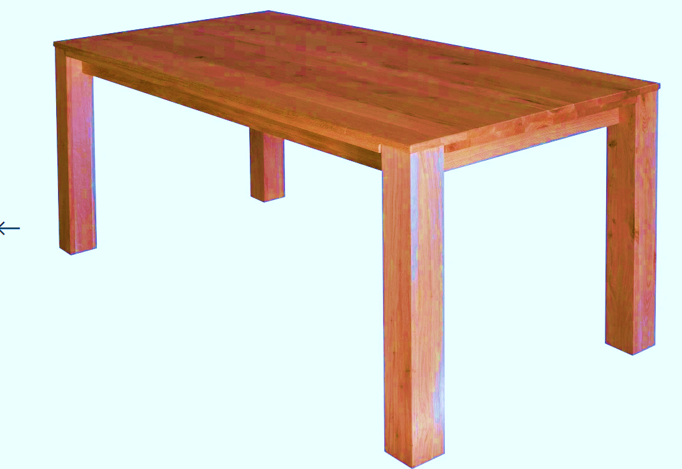
JZ1 | JÍDELNÍ ŽIDLE - tolerance rozměru ± 5% |  | 6 |  | 0
 | Výška sedu: min. 450 mm Provedení: konstrukce masivní dřevo opatřeno bílou matnou barvou. Sedák a opěrák bez čalounění, masivní dřevo nebo MDF, opatřen bílou matnou barvou. | 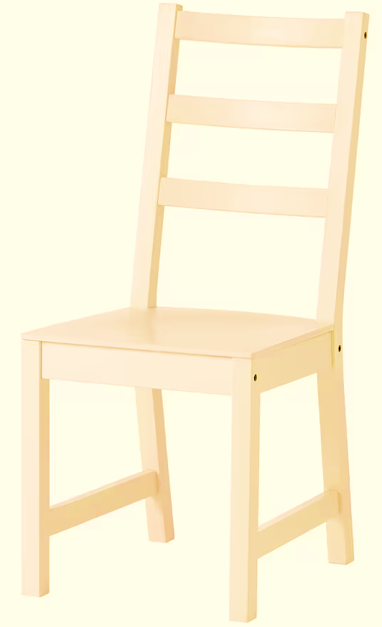
ZP1 | ZÁVĚSNÁ POLICE NA ZEĎ - tolerance rozměru ± 5% |  | 2 |  | 0
 | Rozměry: délka 1000 mm x hloubka 200 mm x tloušťka min. 36 mm Provedení: oboustranně laminovaná dřevotřísková deska (LDTD) o tl. min. 36 mm, v dekoru světlý dub, olepana ABS hranami o tl. min. 1 mm v dekoru LDTD, Uchycení police: trn pro skrytou montáž s patkou pro kotvení do zdi (skrytý závěsný systém)materiál ocel zinkovaná. Nosnost 50 - 180 kg/m2.
SS1 | SEDACÍ SOUPRAVA ROZKLÁDACÍ |  | 1 |  | 0
 | Rozkláadací sedací souprava min. třímístná s područkami. Celkové rozměry:šířka min. 2050 mm - max 2600 mm x hloubka min. 800 mm x výška min. 700 mm Sedačka čalouněná omyvatelnou kvalitní látkou, otěruvzdornost min. 140.000 cyklů Martindale, stálobarevnost na světle min. stupeň 5, stálobarevnost v otěru min. stupeň 4. Barva tmavě zelená. Konstrukce: masivní dřevo, překližka, dřevotříska, ocel. | 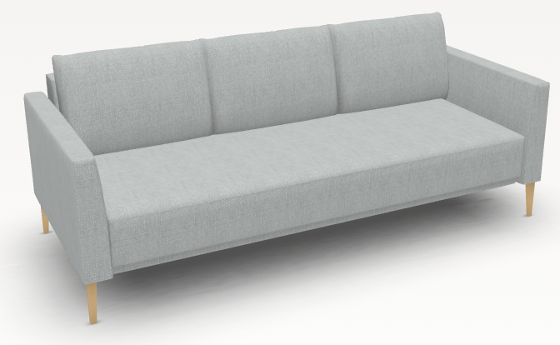
TA1 | TABURET S ÚLOŽNÝM PROSTOREM |  | 3 |  | 0
 | Taburet s úložným prostorem Celkové rozměry: šířka min. 350 mm x hloubka min. 350 mm x výška min. 350 mm Taburet čalouněný omyvatelnou kvalitní látkou, otěruvzdornost min. 140.000 cyklů Martindale, stálobarevnost na světle min. stupeň 5, stálobarevnost v otěru min. stupeň 4. Barva tmavě zelená. Konstrukce: masivní dřevo, překližka, dřevotříska, ocel. | 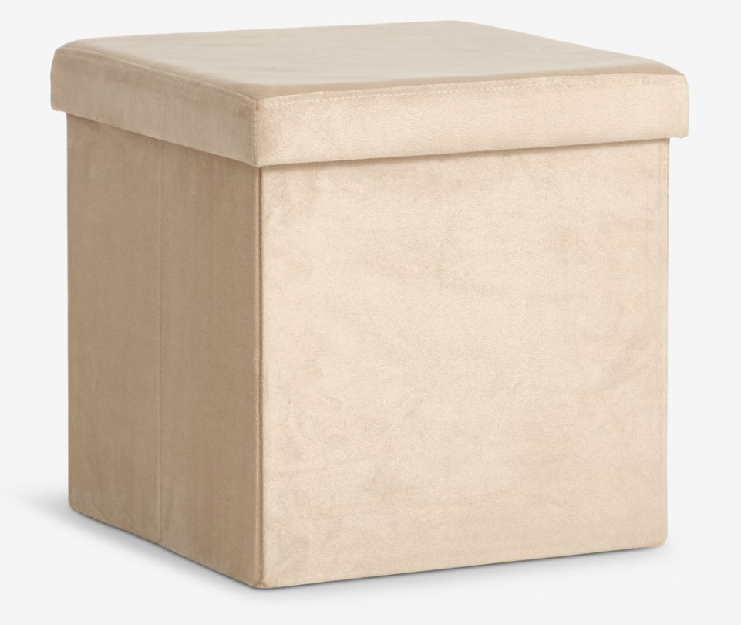
4.1.1 Chodba
VS1 | VESTAVĚNÁ SKŘÍŇ - CHODBA |  | 1 |  | 0
 | Celkový rozměr sestavy: sířka 2500 mm - 2600 mm x hloubka 290 mm - 300 mm x výška 2350 mm - 2500 mm (nutné doměření stavebního otvoru). Sestava je rozdělena na dvě hlavní části: levá část šířka 1500 mm, pravá část 1000 mm. Levá část - dolní část v. 1900 mm: svisle děleno na 3 stejné sektory. Dělení sektorů na výšku: dole skříňky uzavřené dvířky v. 400 mm a 1x volná police, uprostřed 2x zásuvka v. 250 mm, nahoře otevřená část 3x volná polilce. Levá část - horní část v. 500 mm: skříňka s výklopnými dvířky, vnitřní část skříňky svisle dělena na 3 stejné sektory, v každém sektoru 1x volná police. Pravá část - dolní část v. 1900 mm: dole lavička v. 400 mm s policí na odkládání obuvi, nad lavicí pevná záda s trojramennými háčky 6 ks, sestava vpravo zakončena svislým bokem. Pravá část - horní část v. 500 mm: skříňka s výklopnými dvířky, vnitřní část skříňky svisle dělena na 2 stejné sektory, v každém sektoru 1x volná police. Provedení: Korpus + police: oboustranně laminovaná dřevotřísková deska (LDTD) o tl. min.18 mm, v dekoru bílá perlička, všechny hrany olepeny ABS hranou o tl. min 1 mm v dekoru LDTD. Police volné, výškově přestavitelná na kovových podpěrkách, které umožňují zafixování proti nechtěnému vytažení. Záda jednostranně lakovaná HDF (sololak) o min. tl. 3 mm, v dekoru LDTD. Záda v drážce/polodrážce. Záda ve věšákové části oboustranně laminovaná dřevotřísková deska (LDTD) o tl. min.18 mm, v dekoru bílá perlička, všechny hrany olepeny ABS hranou o tl. min 1 mm v dekoru LDTD. Dvířka a čela zásuvek: oboustranně laminovaná dřevotřísková deska (LDTD) o tl. min. 18 mm, v dekoru bílá perlička, hrany olepeny ABS hranou o tl. min. 1 mm v dekoru LDTD. Dvířka naložená, opatřeno plastovou čočkou pro tlumení dorazu Kování: závěsy dvířek naložené, celokovové, úhel otevření min. 110°. Závěsy pro intenzivní použivání s integrovaným tlumením - dotahem, dovírání - samozavírací, včetně krytek. Montáž nebo demontáž ramínka závěsu na podložku stalčením pojistky. Pojistka umožňuj | 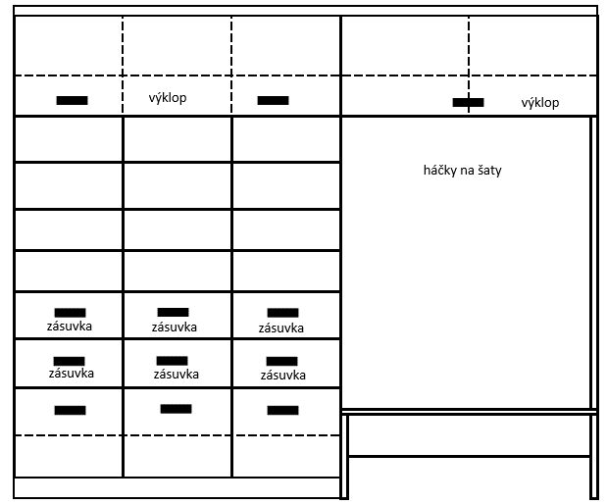
VS2 | VESTAVĚNÁ SKŘÍŇ - CHODBA - UZAMYKATELNÁ |  | 1 |  | 0
 | Celkový rozměr sestavy: sířka 850 mm x hloubka 500 mm x výška 2400 mm - 2500 mm (nutné doměření stavebního otvoru). Spodní část v. 1900 mm, uzavřená 2x uzamykatelná dvířka, 4x volná police pro uložení kancelářských šanonů. Horní část v. 500 mm, uzavřená 2x uzamykatelná dvířka, 1x volná police pro uložení kancelářských šanonů: Provedení: Korpus + police: oboustranně laminovaná dřevotřísková deska (LDTD) o tl. min.18 mm, v dekoru bílá perlička, všechny hrany olepeny ABS hranou o tl. min 1 mm v dekoru LDTD. Police volné, výškově přestavitelná na kovových podpěrkách, které umožňují zafixování proti nechtěnému vytažení, vrtání podpěrek přizpůsobeno pro uložení kancelářských šanonů. Záda jednostranně lakovaná HDF (sololak) o min. tl. 3 mm, v dekoru LDTD. Záda v drážce/polodrážce. Dvířka: oboustranně laminovaná dřevotřísková deska (LDTD) o tl. min. 18 mm, v dekoru bílá perlička, hrany olepeny ABS hranou o tl. min. 1 mm v dekoru LDTD. Dvířka naložená, opatřeno plastovou čočkou pro tlumení dorazu Kování: závěsy dvířek naložené, celokovové, úhel otevření min. 110°. Závěsy pro intenzivní použivání s integrovaným tlumením - dotahem, dovírání - samozavírací, včetně krytek. Montáž nebo demontáž ramínka závěsu na podložku stalčením pojistky. Pojistka umožňuje montáž a demontáž ramínka z podložky bez použití nářadí. Sestava: zalištování přizpůsobeno nerovnostem stavebního otvoru včetně dotmelení spár přetíratelným tmelem Sokl v. 100 mm:oboustranně laminovaná dřevotřísková deska (LDTD) o tl. min.18 mm, v dekoru bílá perlička, všechny hrany olepeny ABS hranou o tl. min 1 mm v dekoru LDTD. výška 100 mm, opatřen těsněním - těsnicí lištou/profilem u podlahy zabraňující zatékaní vody. Rektifikační nohy v. 100 mm. Úchytky:provedení kov - stříbrné matné, zapuštěné šířka min. 96 mm), orientace vodorovně. Zámky: Jedno nebo trojcestné zámky. S možností objednání výměnné vložky a doobjednání klíče, možnost zámků se stejnými klíčovými řadami a generálním klíčem. | 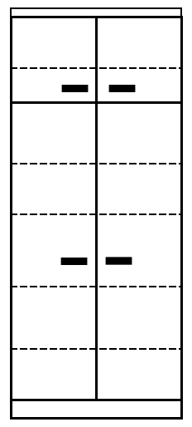
Společná chodba před bytem
L1 | LAVICE S ODKLÁDACÍ POLICÍ - tolerance rozměru ± 5% |  | 1 |  | 0
 | Rozměr: šířka 1200 mm x hloubka 400 mm x výška 450 mm Provedení: oboustranně laminovaná dřevotřísková deska (LDTD) o tl. min.25 mm, v dekoru světlý dub, všechny hrany olepeny ABS hranou o tl. min 1 mm v dekoru LDTD.
4.2.2 Pokoj pro 2 děti
POS1 | POSTEL S ÚLOŽNÝM PROSTOREM - tolerance rozměru ± 5% |  | 2 |  | 0
 | Matrace se snímatelným potahem: rozměr matrace šířka 2000 x hloubka 900 x výška min. 150 mm. Konstrukční rozměr postele bude přizpůsoben velikosti matrace. Provedení: pěnová matrace, min. 3 vrstvy, střední tuhost. Součástí matrace je pratelný snímatelný potah. Nosnost min. 120 kg. Rošt: pevný masivní laťový rošt v rámu, nostnost min. 120 kg Postel: rozměř šířka 2050 mm x hloubka 950 x výška 450 mm (celkový rozměr konstrukčně přízpůsobit velikosti matrace). Provedení: oboustranně laminovaná dřevotřísková deska (LDTD) o tl. min.25 mm, v dekoru světlý dub, všechny hrany olepeny ABS hranou o tl. min 1 mm v dekoru LDTD. Čela (nohy) postele) opatřeny nastřelovacími kluzáky. Nosnost postele min. 120 kg. Úložný prostor pod postelí: 2x výsuvná zásuvka na kolečkách umožňující vysunutí zásuvku. Zásuvky vyplňují celý prostor pod postelí. Provedení: oboustranně laminovaná dřevotřísková deska (LDTD) o tl. min.18 mm, v dekoru světlý dub (včetně dna), všechny hrany olepeny ABS hranou o tl. min 1 mm v dekoru LDTD. Čela zásuvek opatřena zápustnými úchytkami v provedení kov - stříbrné matné, zapuštěné šířka min. 96 mm), orientace vodorovně. Obkladová deska za postel: rozměr šířka 2050 mm x výška 450 mm, provedení oboustranně laminovaná dřevotřísková deska (LDTD) o tl. min.18 mm, v dekoru světlý dub, všechny hrany olepeny ABS hranou o tl. min 1 mm v dekoru LDTD. Deska je kotvena na zeď.
ZP1 | ZÁVĚSNÁ POLICE NA ZEĎ - tolerance rozměru ± 5% |  | 2 |  | 0
 | Rozměry: délka 1000 mm x hloubka 200 mm x tloušťka min. 36 mm Provedení: oboustranně laminovaná dřevotřísková deska (LDTD) o tl. min. 36 mm, v dekoru světlý dub, olepana ABS hranami o tl. min. 1 mm v dekoru LDTD, Uchycení police: trn pro skrytou montáž s patkou pro kotvení do zdi (skrytý závěsný systém)materiál ocel zinkovaná. Nosnost 50 - 180 kg/m2.
NS1 | NOČNÍ STOLEK - tolerance rozměru ± 5% |  | 2 |  | 0
 | Rozměr: šířka 400 mm x hloubka 400 mm x výška 600 mm. 2x zásuvka. Provedení: Korpus + police + záda: oboustranně laminovaná dřevotřísková deska (LDTD) o tl. min.18 mm, v dekoru světlý dub, všechny hrany olepeny ABS hranou o tl. min 1 mm v dekoru LDTD. Čela zásuvek: oboustranně laminovaná dřevotřísková deska (LDTD) o tl. min. 18 mm, v dekoru světlý dub, hrany olepeny ABS hranou o tl. min. 1 mm v dekoru LDTD. Zásuvky plnovýsuvný kuličkový výsuv (100% výsuv), nosnost min. 25 kg, intergrováné tlumení dovření zásuvky - dotahem dovření. Provedení zásuvky oboustranně laminovaná dřevotřísková deska (LDTD) o tl. min.18 mm, v dekoru světlý dub, všechny hrany olepeny ABS hranou o tl. min 1 mm v dekoru LDTD - včetně dna. Horní naložená deska nočního stolku: oboustranně laminovaná dřevotřísková deska (LDTD) o tl. min. 25 mm v dekoru světlý dub, všechny hrany olepeny ABS hranou o tl. min. 1 mm v dekoru LDTD. Nohy: Kluzáky s rektifikací výška min. 20 mm. Úchytky:provedení kov - stříbrné matné, tvar oblé, min. rozteč 128 mm (případně přizpůsobit šířce dvířek a čílek), orientace vodorovně.
PS1 | PSACÍ STŮL - tolerance rozměru ± 5% |  | 2 |  | 0
 | Rozměr: šířka 1100 mm x hloubka 700 mm x výška 750 mm. Provedení: stolová deska oboustranně laminovaná dřevotřísková deska (LDTD) o tl. min. 25 mm v dekoru světlý dub, všechny hrany olepeny ABS hranou o tl. min. 1 mm v dekoru LDTD. Opatřena 1x plastovou průchodkou pro kabely v odstínu LDTD. Podnož stolu: oboustranně laminovaná dřevotřísková deska (LDTD) o tl. min.18 mm, v dekoru světlý dub, všechny hrany olepeny ABS hranou o tl. min 1 mm v dekoru LDTD. Bočnice stolu opatřeny nastřelovacími kluzáky.
KT1 | KONTEJNER POJÍZDNÝ - tolerance rozměru ± 5% |  | 2 |  | 0
 | Rozměr: šířka 400 mm x hloubka 500 mm x výška 600 mm. 3x zásuvka (1x vysoká a 2x nízká zásuvka) Provedení: Korpus + police + záda: oboustranně laminovaná dřevotřísková deska (LDTD) o tl. min.18 mm, v dekoru světlý dub, všechny hrany olepeny ABS hranou o tl. min 1 mm v dekoru LDTD. Čela zásuvek: oboustranně laminovaná dřevotřísková deska (LDTD) o tl. min. 18 mm, v dekoru světlý dub, hrany olepeny ABS hranou o tl. min. 1 mm v dekoru LDTD. Zásuvky plnovýsuvný kuličkový výsuv (100% výsuv), nosnost min. 25 kg, intergrováné tlumení dovření zásuvky - dotahem dovření. Provedení zásuvky oboustranně laminovaná dřevotřísková deska (LDTD) o tl. min.18 mm, v dekoru světlý dub, všechny hrany olepeny ABS hranou o tl. min 1 mm v dekoru LDTD - včetně dna. Horní naložená deska kontejneru: oboustranně laminovaná dřevotřísková deska (LDTD) o tl. min. 25 mm v dekoru světlý dub, všechny hrany olepeny ABS hranou o tl. min. 1 mm v dekoru LDTD. Plastová kolečka 4 ks, nosnost min. 20 kg, průměr min. 40 mm. Úchytky:provedení kov - stříbrné matné, tvar oblé, min. rozteč 128 mm (případně přizpůsobit šířce dvířek a čílek), orientace vodorovně.
PZ1 | STUDENTSKÁ - PRACOVNÍ ŽIDLE |  | 2 |  | 0
 | Pojízdná otočná židle. Nastavitelná výška sedáku a opěráku. Bez čalounění, sedák a opěrák překližka nebo plast. Nosnost min. 100 kg. | 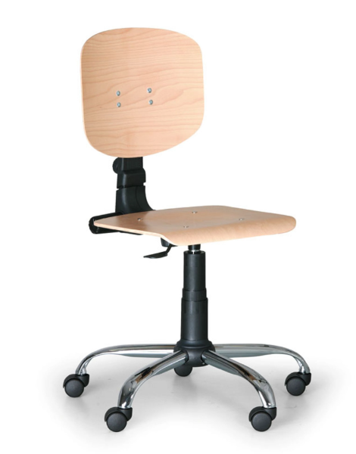
4.2.3 Pokoj pro 2 děti
DOPL | ZÁSUVKA POD STÁVAJCÍ POSTEL /OBKLAD ZDI - tolerance rozměru ± 5% |  | 2 |  | 0
 | Úložný prostor pod stávající postelí: 1x výsuvná zásuvka na kolečkách umožňující vysunutí zásuvku. Rozměr zásuvky šířka max. 2030 mm x hloubka max. 930 mm a výška max. 280 mm. Zásuvka vyplňuje celý prostor pod postelí. Provedení: oboustranně laminovaná dřevotřísková deska (LDTD) o tl. min.18 mm, v dekoru světlý dub (včetně dna), všechny hrany olepeny ABS hranou o tl. min 1 mm v dekoru LDTD. Čela zásuvek opatřena zápustnými úchytkami v provedení kov - stříbrné matné, zapuštěné šířka min. 96 mm), orientace vodorovně. Obkladová deska za postel: rozměr šířka 2000 mm - 2150 mm x výška 450 mm, provedení oboustranně laminovaná dřevotřísková deska (LDTD) o tl. min.18 mm, v dekoru světlý dub, všechny hrany olepeny ABS hranou o tl. min 1 mm v dekoru LDTD. Deska je kotvena na zeď.
ZP1 | ZÁVĚSNÁ POLICE NA ZEĎ - tolerance rozměru ± 5% |  | 2 |  | 0
 | Rozměry: délka 1000 mm x hloubka 200 mm x tloušťka min. 36 mm Provedení: oboustranně laminovaná dřevotřísková deska (LDTD) o tl. min. 36 mm, v dekoru světlý dub, olepana ABS hranami o tl. min. 1 mm v dekoru LDTD, Uchycení police: trn pro skrytou montáž s patkou pro kotvení do zdi (skrytý závěsný systém)materiál ocel zinkovaná. Nosnost 50 - 180 kg/m2.
PS1 | PSACÍ STŮL - tolerance rozměru ± 5% |  | 2 |  | 0
 | Rozměr: šířka 1100 mm x hloubka 700 mm x výška 750 mm. Provedení: stolová deska oboustranně laminovaná dřevotřísková deska (LDTD) o tl. min. 25 mm v dekoru světlý dub, všechny hrany olepeny ABS hranou o tl. min. 1 mm v dekoru LDTD. Opatřena 1x plastovou průchodkou pro kabely v odstínu LDTD. Podnož stolu: oboustranně laminovaná dřevotřísková deska (LDTD) o tl. min.18 mm, v dekoru světlý dub, všechny hrany olepeny ABS hranou o tl. min 1 mm v dekoru LDTD. Bočnice stolu opatřeny nastřelovacími kluzáky.
KT1 | KONTEJNER POJÍZDNÝ - tolerance rozměru ± 5% |  | 2 |  | 0
 | Rozměr: šířka 400 mm x hloubka 500 mm x výška 600 mm. 3x zásuvka (1x vysoká a 2x nízká zásuvka) Provedení: Korpus + police + záda: oboustranně laminovaná dřevotřísková deska (LDTD) o tl. min.18 mm, v dekoru světlý dub, všechny hrany olepeny ABS hranou o tl. min 1 mm v dekoru LDTD. Čela zásuvek: oboustranně laminovaná dřevotřísková deska (LDTD) o tl. min. 18 mm, v dekoru světlý dub, hrany olepeny ABS hranou o tl. min. 1 mm v dekoru LDTD. Zásuvky plnovýsuvný kuličkový výsuv (100% výsuv), nosnost min. 25 kg, intergrováné tlumení dovření zásuvky - dotahem dovření. Provedení zásuvky oboustranně laminovaná dřevotřísková deska (LDTD) o tl. min.18 mm, v dekoru světlý dub, všechny hrany olepeny ABS hranou o tl. min 1 mm v dekoru LDTD - včetně dna. Horní naložená deska kontejneru: oboustranně laminovaná dřevotřísková deska (LDTD) o tl. min. 25 mm v dekoru světlý dub, všechny hrany olepeny ABS hranou o tl. min. 1 mm v dekoru LDTD. Plastová kolečka 4 ks, nosnost min. 20 kg, průměr min. 40 mm. Úchytky:provedení kov - stříbrné matné, tvar oblé, min. rozteč 128 mm (případně přizpůsobit šířce dvířek a čílek), orientace vodorovně.
PZ1 | STUDENTSKÁ - PRACOVNÍ ŽIDLE |  | 2 |  | 0
 | Pojízdná otočná židle. Nastavitelná výška sedáku a opěráku. Bez čalounění, sedák a opěrák překližka nebo plast. Nosnost min. 100 kg.
4.2.4 Pokoj pro 1 dítě
POS1 | POSTEL S ÚLOŽNÝM PROSTOREM - tolerance rozměru ± 5% |  | 1 |  | 0
 | Matrace se snímatelným potahem: rozměr matrace šířka 2000 x hloubka 900 x výška min. 150 mm. Konstrukční rozměr postele bude přizpůsoben velikosti matrace. Provedení: pěnová matrace, min. 3 vrstvy, střední tuhost. Součástí matrace je pratelný snímatelný potah. Nosnost min. 120 kg. Rošt: pevný masivní laťový rošt v rámu, nostnost min. 120 kg Postel: rozměř šířka 2050 mm x hloubka 950 x výška 450 mm (celkový rozměr konstrukčně přízpůsobit velikosti matrace). Provedení: oboustranně laminovaná dřevotřísková deska (LDTD) o tl. min.25 mm, v dekoru světlý dub, všechny hrany olepeny ABS hranou o tl. min 1 mm v dekoru LDTD. Čela (nohy) postele) opatřeny nastřelovacími kluzáky. Nosnost postele min. 120 kg. Úložný prostor pod postelí: 2x výsuvná zásuvka na kolečkách umožňující vysunutí zásuvku. Zásuvky vyplňují celý prostor pod postelí. Provedení: oboustranně laminovaná dřevotřísková deska (LDTD) o tl. min.18 mm, v dekoru světlý dub (včetně dna), všechny hrany olepeny ABS hranou o tl. min 1 mm v dekoru LDTD. Čela zásuvek opatřena zápustnými úchytkami v provedení kov - stříbrné matné, zapuštěné šířka min. 96 mm), orientace vodorovně. Obkladová deska za postel: rozměr šířka 2050 mm x výška 450 mm, provedení oboustranně laminovaná dřevotřísková deska (LDTD) o tl. min.18 mm, v dekoru světlý dub, všechny hrany olepeny ABS hranou o tl. min 1 mm v dekoru LDTD. Deska je kotvena na zeď.
ZP1 | ZÁVĚSNÁ POLICE NA ZEĎ - tolerance rozměru ± 5% |  | 1 |  | 0
 | Rozměry: délka 1000 mm x hloubka 200 mm x tloušťka min. 36 mm Provedení: oboustranně laminovaná dřevotřísková deska (LDTD) o tl. min. 36 mm, v dekoru světlý dub, olepana ABS hranami o tl. min. 1 mm v dekoru LDTD, Uchycení police: trn pro skrytou montáž s patkou pro kotvení do zdi (skrytý závěsný systém)materiál ocel zinkovaná. Nosnost 50 - 180 kg/m2.
NS1 | NOČNÍ STOLEK - tolerance rozměru ± 5% |  | 1 |  | 0
 | Rozměr: šířka 400 mm x hloubka 400 mm x výška 600 mm. 2x zásuvka. Provedení: Korpus + police + záda: oboustranně laminovaná dřevotřísková deska (LDTD) o tl. min.18 mm, v dekoru světlý dub, všechny hrany olepeny ABS hranou o tl. min 1 mm v dekoru LDTD. Čela zásuvek: oboustranně laminovaná dřevotřísková deska (LDTD) o tl. min. 18 mm, v dekoru světlý dub, hrany olepeny ABS hranou o tl. min. 1 mm v dekoru LDTD. Zásuvky plnovýsuvný kuličkový výsuv (100% výsuv), nosnost min. 25 kg, intergrováné tlumení dovření zásuvky - dotahem dovření. Provedení zásuvky oboustranně laminovaná dřevotřísková deska (LDTD) o tl. min.18 mm, v dekoru světlý dub, všechny hrany olepeny ABS hranou o tl. min 1 mm v dekoru LDTD - včetně dna. Horní naložená deska nočního stolku: oboustranně laminovaná dřevotřísková deska (LDTD) o tl. min. 25 mm v dekoru světlý dub, všechny hrany olepeny ABS hranou o tl. min. 1 mm v dekoru LDTD. Nohy: Kluzáky s rektifikací výška min. 20 mm. Úchytky:provedení kov - stříbrné matné, tvar oblé, min. rozteč 128 mm (případně přizpůsobit šířce dvířek a čílek), orientace vodorovně.
PZ1 | STUDENTSKÁ - PRACOVNÍ ŽIDLE |  | 1 |  | 0
 | Pojízdná otočná židle. Nastavitelná výška sedáku a opěráku. Bez čalounění, sedák a opěrák překližka nebo plast. Nosnost min. 100 kg.

